Mapa
Informe Nacional de Competividad 2022-2023
Capítulo: Ciencia, tecnología e innovación
Mapa de portada

Índice Global de Innovación. Puesto entre 132 países.
Fuente: Organización Mundial de Propiedad Intelectual-OMPI (2022).
https://www.globalinnovationindex.org/analysis-indicator
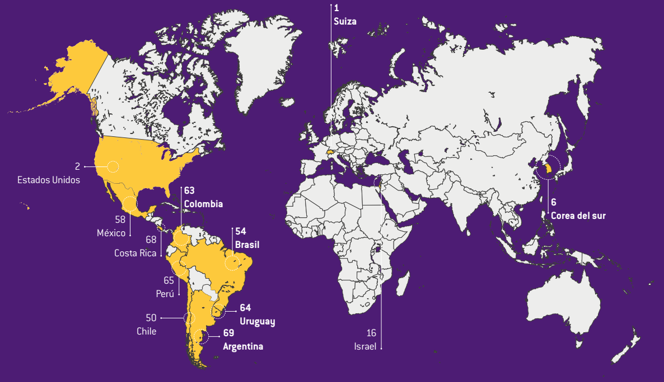
Nota: NA

País | Puesto
Suiza | 1
Estados Unidos | 2
Corea del Sur | 6
Israel | 16
Chile | 50
México | 58
Costa Rica | 68
Brasil | 54
Uruguay | 64
Colombia | 63
Perú | 65
Argentina | 69

1
Informe Nacional de Competividad 2022-2023
Capítulo: Ciencia, tecnología e innovación
Gráfica 1
Evolución reciente de los grupos de investigación según su clasificación por convocatoria de reconocimiento 2017, 2018 y 2021.
Fuente: elaboración propia con base en Colciencias (2017; 2019) y Minciencias (2022f).

 | 781 de 2017 | 833 de 2018 | 894 de 2021
A1 | 523 | 717 | 849
A | 762 | 1023 | 1174
B | 1168 | 1285 | 1330
C | 2113 | 2328 | 2276
Reconocido | 641 | 419 | 531
 | 5207.0 | 5772.0 | 6160.0
 |  |  | 62.3
 |  |  | 54.1
 |  |  | 13.9
 |  |  | 7.7
 |  |  | -17.2
 |  |  | 18.3

2
Informe Nacional de Competividad 2022-2023
Capítulo: Ciencia, tecnología e innovación
Gráfica 2
Evolución reciente de los investigadores según su clasificación por convocatoria de reconocimiento, 2017, 2018 y 2021.
Fuente: elaboración propia con base en Colciencias (2017; 2019) y Minciencias (2022f).

Tipo de investigador/Convocatoria | 781 de 2017 | 833 de 2018 | 894 de 2021
Investigador emérito | 124 | 56 | 83
Investigador senior | 1707 | 2473 | 3040
Investigador asociado | 3595 | 4349 | 4601
Investigador junior | 7575 | 9921 | 13370
 | 13001.0 | 16799.0 | 21094.0

 |  |  | -33.1
 |  |  | 78.1
 |  |  | 28.0
 |  |  | 76.5
 |  |  | 62.2

3
Informe Nacional de Competividad 2022-2023
Capítulo: Ciencia, tecnología e innovación
Gráfica 3

IDIC, índice de insumos e índice de resultados por departamento, 2021.
Fuente: DNP y OCyT (2022).
https://www.dnp.gov.co/programas/desarrollo-empresarial/Competitividad/Paginas/Indice-Departamental-de-Innovacion-para-Colombia.aspx

Departamento | Insumos | Resultados | IDIC 2021 | Depto | Insumos | Resultados | IDIC 2021
Bogotá y Cundinamarca | 70.0 | 85.7 | 77.9 | BOGOTÁ & CUNDINAMARCA | 70.049433391 | 85.708471225 | 77.878952308
Antioquia | 67.4 | 55.5 | 61.4 | ANTIOQUIA | 67.396753778 | 55.469105277 | 61.432929527
Valle del Cauca | 59.3 | 42.8 | 51.0 | VALLE DEL CAUCA | 59.322144703 | 42.752841859 | 51.037493281
Santander | 55.6 | 43.6 | 49.6 | SANTANDER | 55.619260427 | 43.598725311 | 49.608992869
Risaralda | 53.3 | 42.1 | 47.7 | RISARALDA | 53.275129239 | 42.079020486 | 47.677074863
Atlántico | 52.6 | 41.0 | 46.8 | ATLÁNTICO | 52.64586663 | 41.025395246 | 46.835630938
Caldas | 54.8 | 34.6 | 44.7 | CALDAS | 54.818766205 | 34.581530629 | 44.700148417
Quindío | 45.6 | 38.1 | 41.9 | QUINDÍO | 45.616539114 | 38.084697627 | 41.850618371
Bolívar | 48.9 | 30.5 | 39.7 | BOLÍVAR | 48.931876178 | 30.491903989 | 39.711890083
Boyacá | 48.1 | 24.7 | 36.4 | BOYACÁ | 48.122199743 | 24.718229933 | 36.420214838
Tolima | 45.9 | 24.8 | 35.3 | TOLIMA | 45.889699252 | 24.779631674 | 35.334665463
San Andrés y Providencia | 36.3 | 32.0 | 34.2 | SAN ANDRES Y PROVIDENCIA | 36.28235092 | 32.032481834 | 34.157416377
Cauca | 41.9 | 22.1 | 32.0 | CAUCA | 41.883234622 | 22.06835585 | 31.975795236
Huila | 39.0 | 16.9 | 28.0 | HUILA | 39.0084012 | 16.931698284 | 27.970049742
Norte de Santander | 39.5 | 16.3 | 27.9 | NORTE DE SANTANDER | 39.489515166 | 16.277942566 | 27.883728866
Meta | 40.6 | 15.0 | 27.8 | META | 40.619365565 | 14.972336147 | 27.795850856
Magdalena | 37.8 | 17.1 | 27.4 | MAGDALENA | 37.801562542 | 17.082969103 | 27.442265823
Casanare | 40.1 | 11.0 | 25.6 | CASANARE | 40.096211825 | 11.012470567 | 25.554341196
Nariño | 36.6 | 11.9 | 24.2 | NARIÑO | 36.603035109 | 11.873531871 | 24.23828349
Córdoba | 36.0 | 8.6 | 22.3 | CÓRDOBA | 36.003880768 | 8.6455013729 | 22.32469107
Sucre | 35.4 | 8.7 | 22.1 | SUCRE | 35.391951951 | 8.7413711133 | 22.066661532
Cesar | 34.3 | 9.8 | 22.0 | CESAR | 34.292666368 | 9.7831703271 | 22.037918348
Amazonas | 32.1 | 8.9 | 20.5 | AMAZONAS | 32.149032134 | 8.89343533 | 20.521233732
Putumayo | 32.7 | 5.4 | 19.1 | PUTUMAYO | 32.73267862 | 5.4389154306 | 19.085797025
Arauca | 30.3 | 7.0 | 18.6 | ARAUCA | 30.314491652 | 6.980281829 | 18.64738674
Guaviare | 31.2 | 6.0 | 18.6 | GUAVIARE | 31.185092778 | 5.9590448625 | 18.57206882
Caquetá | 30.0 | 7.1 | 18.6 | CAQUETÁ | 30.008451204 | 7.1286132802 | 18.568532242
Guainía | 27.2 | 7.1 | 17.1 | GUAINÍA | 27.173499214 | 7.0837769435 | 17.128638079
Chocó | 28.6 | 3.5 | 16.1 | CHOCÓ | 28.647277436 | 3.5206645551 | 16.083970996
La Guajira | 27.7 | 2.9 | 15.3 | LA GUAJIRA | 27.656891339 | 2.8602297365 | 15.258560538
Vaupés | 24.9 | 1.5 | 13.2 | VAUPÉS | 24.910585856 | 1.4502305728 | 13.180408215
Vichada | 21.7 | 2.0 | 11.8 | VICHADA | 21.686054519 | 1.9650810775 | 11.825567798

4
Informe Nacional de Competividad 2022-2023
Capítulo: Ciencia, tecnología e innovación
Gráfica 4

 | Argentina | México | Chile | América Latina y el Caribe | Uruguay | Colombia | Colombia* | Promedio OCDE (eje derecho) | Brasil (eje derecho)
2011 | 0.57 | 0.47 | 0.35 | 0.69 | 0.35 | 0.22 |  | 2.27 | 1.14
2012 | 0.63 | 0.42 | 0.36 | 0.68 | 0.3 | 0.24 | 0.22 | 2.27 | 1.13
2013 | 0.62 | 0.43 | 0.39 | 0.72 | 0.29 | 0.27 | 0.26 | 2.29 | 1.2
2014 | 0.59 | 0.44 | 0.38 | 0.74 | 0.31 | 0.31 | 0.30 | 2.32 | 1.27
2015 | 0.62 | 0.43 | 0.38 | 0.77 | 0.35 | 0.37 | 0.37 | 2.33 | 1.37
2016 | 0.56 | 0.39 | 0.37 | 0.72 | 0.38 | 0.26 | 0.27 | 2.33 | 1.29
2017 | 0.56 | 0.33 | 0.36 | 0.65 | 0.45 | 0.24 | 0.26 | 2.37 | 1.12
2018 | 0.50 | 0.31 | 0.37 | 0.66 | 0.51 | 0.27 | 0.31 | 2.44 | 1.19
2019 | 0.47 | 0.28 | 0.34 | 0.66 | 0.43 | 0.21 | 0.25 | 2.52 | 1.23
2020 | 0.52 | 0.30 | 0.34 | 0.65 | 0.45 | 0.20 | 0.24 | 2.67 | 1.17
2021 |  |  |  |  |  |  | 0.26
Inversión en I+D (% del PIB). Colombia y países de referencia, 2011-2021.
*Serie publicada por el Observatorio de Ciencia y Tecnología (OCyT).
Fuente: OCDE (2022), RICYT (2022) y OCyT (2022).

 | Promedio OCDE (eje derecho) | Argentina | México | Chile | América Latina y el Caribe | Brasil (eje derecho) | Uruguay | Colombia | Colombia*
2010 | 2.24 | 0.56 | 0.49 | 0.33 | 0.72 | 1.16 | 0.34 | 0.23
2011 | 2.27 | 0.57 | 0.47 | 0.35 | 0.69 | 1.14 | 0.35 | 0.22
2012 | 2.27 | 0.63 | 0.42 | 0.36 | 0.68 | 1.13 | 0.3 | 0.24 | 0.22
2013 | 2.29 | 0.62 | 0.43 | 0.39 | 0.72 | 1.2 | 0.29 | 0.27 | 0.26
2014 | 2.32 | 0.59 | 0.44 | 0.38 | 0.74 | 1.27 | 0.31 | 0.31 | 0.30
2015 | 2.33 | 0.62 | 0.43 | 0.38 | 0.77 | 1.37 | 0.35 | 0.37 | 0.37
2016 | 2.33 | 0.56 | 0.39 | 0.37 | 0.72 | 1.29 | 0.38 | 0.26 | 0.27
2017 | 2.37 | 0.56 | 0.33 | 0.36 | 0.65 | 1.12 | 0.45 | 0.24 | 0.26
2018 | 2.44 | 0.50 | 0.31 | 0.37 | 0.66 | 1.19 | 0.51 | 0.27 | 0.31
2019 | 2.52 | 0.47 | 0.28 | 0.34 | 0.66 | 1.23 | 0.43 | 0.21 | 0.25
2020 | 2.67 | 0.52 | 0.30 | 0.34 | 0.65 | 1.17 | 0.45 | 0.20 | 0.24
2021 |  |  |  |  |  |  |  |  | 0.26

